INSTRUÇÕES
Instruções Iniciais
Para facilitar a navegabilidade entre as planilhas
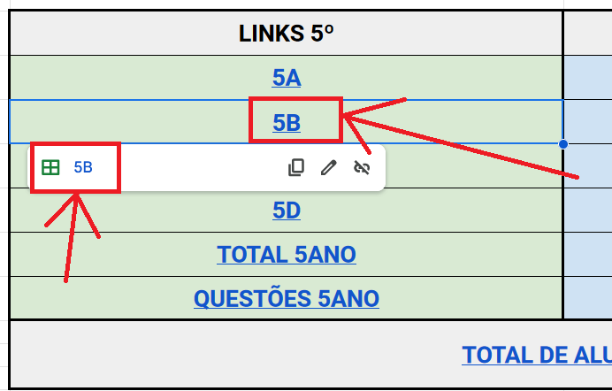
 | Prezado(a) Professor(a)
 | Este arquivo contém um número grande de planilhas.
 | Para facilitar o acesso às suas turmas, siga as orientações:
 | a) acesse a planilha MENU
 | b) aponte o mouse sobre qual é sua sala (2º D por exemplo)
 | c) clique sobre o ícone exibido (conforme figura ao lado)

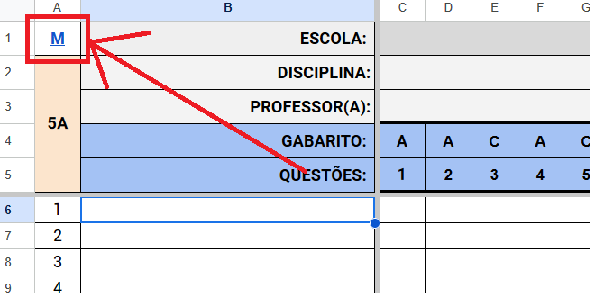
 | d) para retornar à planilha MENU, clique na letra "M"
 | localizada no canto superior esquerdo da planilha

TOTAL 5ANO
M | ESCOLA: |  | EMEB PROF AGENOR VEDOVELLO
5º | DISCIPLINA: |  | MATEMÁTICA
 | QUESTÕES: |  | 1 | 2 | 3 | 4 | 5 | 6 | 7 | 8 | 9 | 10 | 11 | 12 | 13 | 14 | 15 | 16 | 17 | 18 | 19 | 20 | 21 | 22
MUNICÍPIO: |  |  | 71.00 | 82.40 | 77.38 | 38.35 | 79.68 | 59.27 | 72.36 | 56.46 | 80.44 | 73.04 | 59.27 | 58.59 | 93.79 | 28.06 | 65.65 | 85.12 | 52.38 | 25.77 | 80.78 | 77.21 | 72.45 | 29.85
#NAME?
#NAME?
#NAME?
#NAME?
TOTAL DE ACERTOS: |  |  | #REF! | #REF! | #REF! | #REF! | #REF! | #REF! | #REF! | #REF! | #REF! | #REF! | #REF! | #REF! | #REF! | #REF! | #REF! | #REF! | #REF! | #REF! | #REF! | #REF! | #REF! | #REF!
MÉDIA DA ESCOLA: |  |  | - | - | - | - | - | - | - | - | - | - | - | - | - | - | - | - | - | - | - | - | - | -
AGENOR |  | 5º ANO
5ºs MATEMÁTICA
 | MUNICÍPIO | 5A | 5B | 5C
1 | 71.00 | 0.00 | 0.00 | 0.00 | 0.00
2 | 82.40 | 0.00 | 0.00 | 0.00 | 0.00
3 | 77.38 | 0.00 | 0.00 | 0.00 | 0.00
4 | 38.35 | 0.00 | 0.00 | 0.00 | 0.00
5 | 79.68 | 0.00 | 0.00 | 0.00 | 0.00
6 | 59.27 | 0.00 | 0.00 | 0.00 | 0.00
7 | 72.36 | 0.00 | 0.00 | 0.00 | 0.00
8 | 56.46 | 0.00 | 0.00 | 0.00 | 0.00
9 | 80.44 | 0.00 | 0.00 | 0.00 | 0.00
10 | 73.04 | 0.00 | 0.00 | 0.00 | 0.00
11 | 59.27 | 0.00 | 0.00 | 0.00 | 0.00
12 | 58.59 | 0.00 | 0.00 | 0.00 | 0.00
13 | 93.79 | 0.00 | 0.00 | 0.00 | 0.00
14 | 28.06 | 0.00 | 0.00 | 0.00 | 0.00
15 | 65.65 | 0.00 | 0.00 | 0.00 | 0.00
16 | 85.12 | 0.00 | 0.00 | 0.00 | 0.00
17 | 52.38 | 0.00 | 0.00 | 0.00 | 0.00
18 | 25.77 | 0.00 | 0.00 | 0.00 | 0.00
19 | 80.78 | 0.00 | 0.00 | 0.00 | 0.00
20 | 77.21 | 0.00 | 0.00 | 0.00 | 0.00
21 | 72.45 | 0.00 | 0.00 | 0.00 | 0.00
22 | 29.85 | 0.00 | 0.00 | 0.00 | 0.00
PROVAS FEITAS |  | #REF!
MÉDIA MATEMÁTICA |  | 0.00

TOTAL 9ANO
M | ESCOLA: |  | EMEB PROF AGENOR VEDOVELLO
9º | DISCIPLINA: |  | MATEMÁTICA
 | QUESTÕES: |  | 1 | 2 | 3 | 4 | 5 | 6 | 7 | 8 | 9 | 10 | 11 | 12 | 13 | 14 | 15 | 16 | 17 | 18 | 19
MUNICÍPIO: |  |  | 45.77 | 38.83 | 21.03 | 45.67 | 57.14 | 36.22 | 27.77 | 18.51 | 30.18 | 50.30 | 49.09 | 27.26 | 47.79 | 24.75 | 36.32 | 28.57 | 66.10 | 64.49 | 44.77
#NAME?
#NAME?
#NAME?
#NAME?
TOTAL DE ACERTOS: |  |  | #REF! | #REF! | #REF! | #REF! | #REF! | #REF! | #REF! | #REF! | #REF! | #REF! | #REF! | #REF! | #REF! | #REF! | #REF! | #REF! | #REF! | #REF! | #REF!
MÉDIA DA ESCOLA: |  |  | - | - | - | - | - | - | - | - | - | - | - | - | - | - | - | - | - | - | -
9ºs MATEMÁTICA
 | MUNICÍPIO | 9A | 9B | 9C
1 | 45.77 | 0.00 | 0.00 | 0.00 | 0.00
2 | 38.83 | 0.00 | 0.00 | 0.00 | 0.00
3 | 21.03 | 0.00 | 0.00 | 0.00 | 0.00
4 | 45.67 | 0.00 | 0.00 | 0.00 | 0.00
5 | 57.14 | 0.00 | 0.00 | 0.00 | 0.00
6 | 36.22 | 0.00 | 0.00 | 0.00 | 0.00
7 | 27.77 | 0.00 | 0.00 | 0.00 | 0.00
8 | 18.51 | 0.00 | 0.00 | 0.00 | 0.00
9 | 30.18 | 0.00 | 0.00 | 0.00 | 0.00
10 | 50.30 | 0.00 | 0.00 | 0.00 | 0.00
11 | 49.09 | 0.00 | 0.00 | 0.00 | 0.00
12 | 27.26 | 0.00 | 0.00 | 0.00 | 0.00
13 | 47.79 | 0.00 | 0.00 | 0.00 | 0.00
14 | 24.75 | 0.00 | 0.00 | 0.00 | 0.00
15 | 36.32 | 0.00 | 0.00 | 0.00 | 0.00
16 | 28.57 | 0.00 | 0.00 | 0.00 | 0.00
17 | 66.10 | 0.00 | 0.00 | 0.00 | 0.00
18 | 64.49 | 0.00 | 0.00 | 0.00 | 0.00
19 | 44.77 | 0.00 | 0.00 | 0.00 | 0.00
AGENOR |  | 9º ANO
PROVAS FEITAS |  | #REF!
MÉDIA MATEMÁTICA |  | 0.00

